Tabelle1
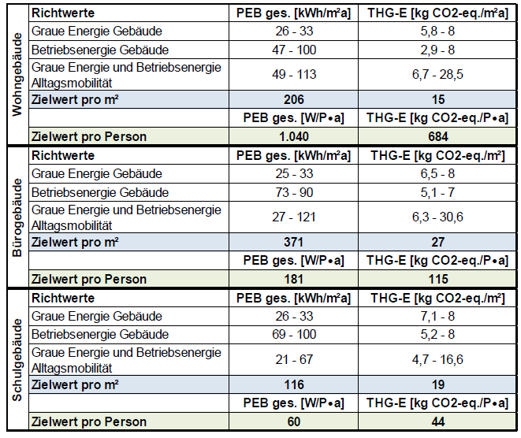

206 | 371 | 116
1040 | 181 | 60
9110.4
44.225242718

Tabelle2
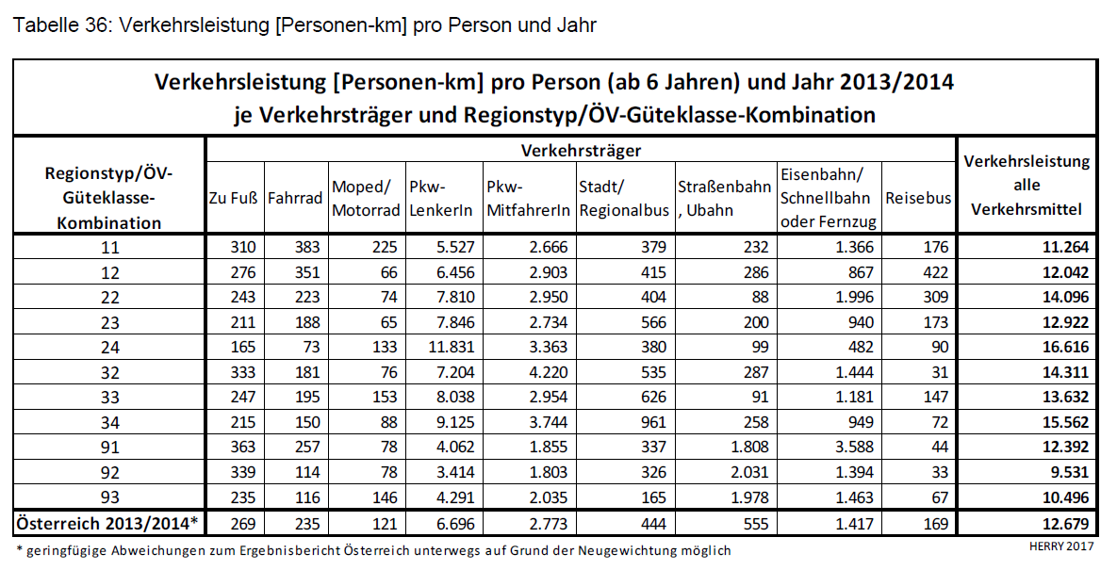
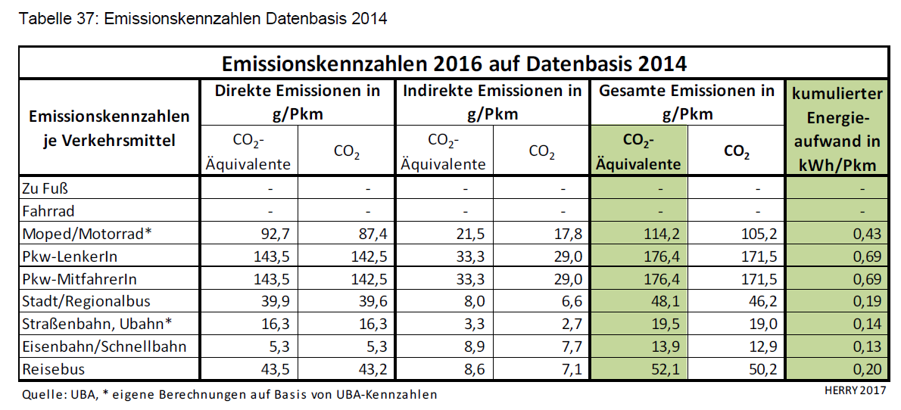
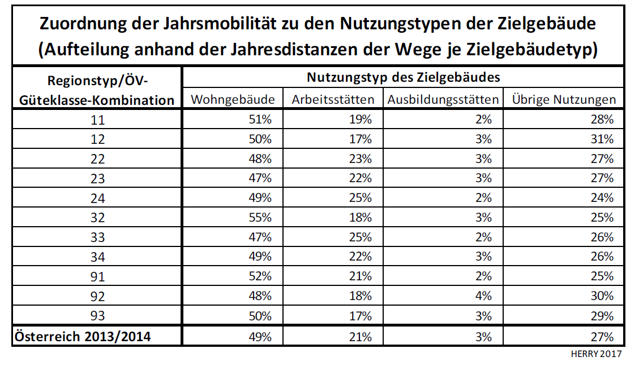
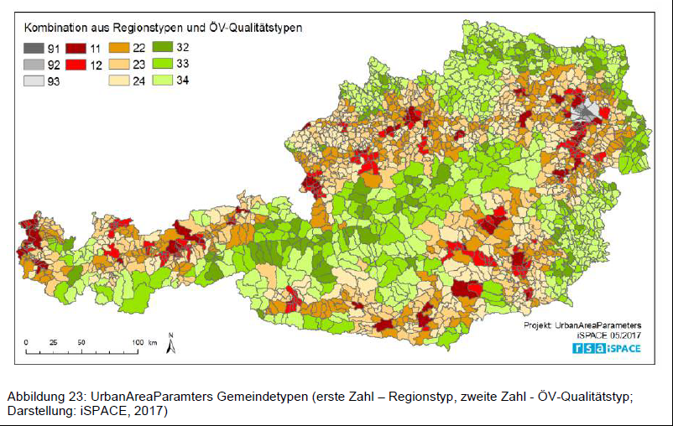
Standort Pilzgasse Typ 93
 | Wohnen | Büro | Ausbildung |  |  | Wohnen | 10,000
m² NGF | 10,000 | 5,000 | 100 | Person/m²NF |  | Kindergarten | 100
Nutzfläche | 8,500 | 4,250 | 85 | % | 0.85 | Büro | 5,000
 |  |  |  |  |  | Gesamt | 15,100
Region 9 (Wien) | 36.2 | 5.8 | 2.6 | Person/m²NF
Personenanzahl | 235 | 733 | 33
Zuordnung | 0.5 | 0.17 | 0.03 | %
typ 93 | 2,146 | 729 | 129 | 4291 | Pkm | Auto
 | 1,018 | 346 | 61 | 2035 | Pkm | Mitfahrer
 | 73 | 25 | 4 | 146 | Pkm | Moped
Annahme: Autos | 100 | 100 | 100 | m²/Stellplatz | (aus Stellplatzverordnung)
Autoanzahl max | 85 | 42 | 0 | anzahl auto
Fahrleistung/auto | 2145.5 | 729.47 | 128.73 | km/a | Die dem Auto zugeordnet wird
Gesamt | 503,778 | 534,525 | 4,208 | km Autofahrer pro Jahr
Pro Auto | 5,927 | 12,727 | #DIV/0! | km/Auto
Anteil emobilität | 0.5 | 0.5 | 0.5 | anteil
Anzahl e-Autos | 42.5 | 21 | 0 | anzahl
km e-Mobilität Auto | 5,927 | 12,727 | #DIV/0! | km emobil/Auto
Endenergiebedarf | 1,008 | 2,164 | #DIV/0! | kWh/e-Auto | Bedarf e-auto | 0.17 | kWh/km
Endenergiebedarf gesamt | 42,821 | 45,435 | #DIV/0! | kWh/a
Endenergiebedarf spez. | 5 | 11 | #DIV/0! | kWh/m²NF/a

